상품제안서
세도나팬텀파스텔니들 0.7 독일잉크/초저점도 | 상품코드: S38479

 |  |  |  |  |  |  | 02-713-8555 | www.synergygift.co.kr
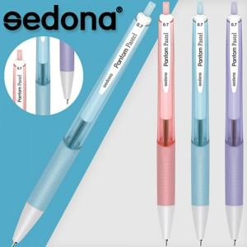

【상세/제작정보】 | <p><span style="font-size: 14pt;">※ 개별 종이케이스 희망시 별도 문의 바랍니다.</span></p><p>&nbsp;</p><p><span style="font-size: 14pt;">※ 운임비 별도 발생 됩니다.</span></p>

【인쇄/포장옵션】 | 실크 / OPP(비닐)

【공급단가】 | 수량 | 1,000~ | 2,000~ | 3,000~ | 5,000~ | 10,000~
*VAT별도 | 단가 | 260원 | 260원 | 250원 | 240원 | 230원

【상품 URL】 | https://www.synergygift.co.kr:443/src/goods_detail.php?gdno=38479

